关系图
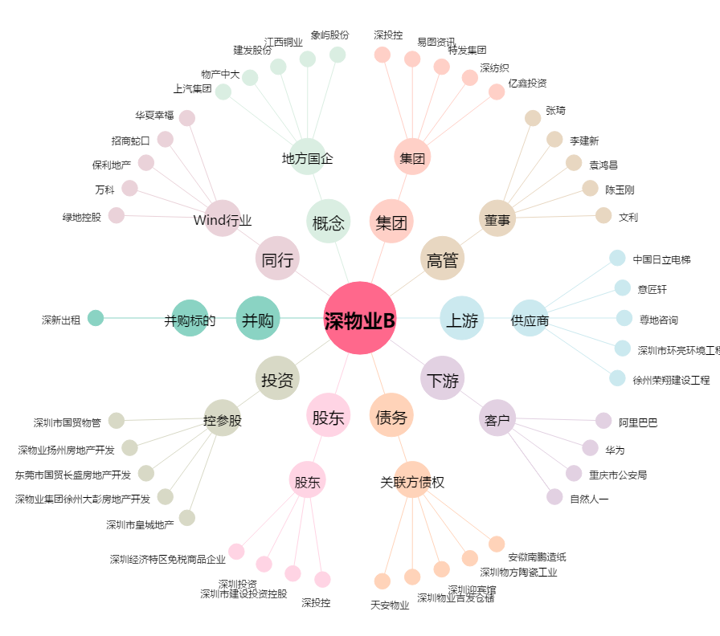
深物业B[200011.SZ] - 关系概览图

